상품제안서
기업상패 tks 101A | 상품코드: F19261

 |  |  |  |  |  |  | 02-412-0044 | www.easy1.co.kr
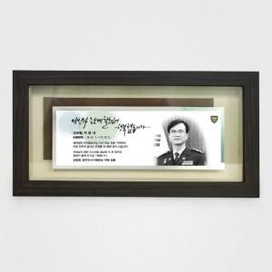

【상세/제작정보】

【인쇄/포장옵션】 | 기타 / 청색 우단 케이스

【공급단가】 | 수량 | 1~ | 5~ | 10~ | 30~ | 50~
*VAT별도 | 단가 | 192,370원 | 185,250원 | 178,120원 | 171,000원 | 166,720원

【상품 URL】 | https://dev.easy1.co.kr:443/src/goods_detail.php?gdno=19261

